상품제안서
밍크극세사삼면쿠션담요 | 상품코드: F14278

 |  |  |  |  |  |  | 02-412-0044 | www.easy1.co.kr
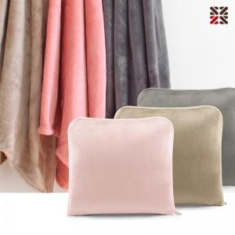

【상세/제작정보】 | ★ 주문전 색상 재고 확인 바랍니다.

【인쇄/포장옵션】 | 실크, 자수 / OPP(비닐)

【공급단가】 | 수량 | 100~ | 300~ | 500~ | 1,000~ | 2,000~
*VAT별도 | 단가 | 8,450원 | 8,320원 | 8,120원 | 7,800원 | 7,470원

【상품 URL】 | https://dev.easy1.co.kr:443/src/goods_detail.php?gdno=14278

